검증성능_분석
1. 모델별 5-fold CV ROC-AUC (학습 80,000명, 기본값)
모델 | fold 1 | fold 2 | fold 3 | fold 4 | fold 5 | 평균 ± 표준편차
CatBoost | 0.8695 | 0.8716 | 0.8705 | 0.8644 | 0.8754 | 0.8703 ± 0.0036
LightGBM | 0.867 | 0.8707 | 0.8675 | 0.8648 | 0.8751 | 0.8690 ± 0.0036
XGBoost | 0.8547 | 0.8602 | 0.8552 | 0.8517 | 0.8623 | 0.8568 ± 0.0039

해석: 모든 fold에서 CatBoost·LightGBM이 XGBoost보다 0.01 이상 높음. 두 모델의 차이는 fold마다 방향이 바뀌고(fold 4는 LightGBM이 높음) 표준편차 이내 → 성능은 동등.

2. 최종 모델 성능 (학습 / CV / 테스트)
구분 | ROC-AUC | PR-AUC |  |  |  | 해석
학습 80,000명 | 0.9071 | 0.6756 |  |  |  | 학습-테스트 차이 0.035 → 약한 과적합은 있으나 트리 200개·최소 리프 41명으로 제한된 수준
CV (튜닝 재평가) | 0.8708 | - |  |  |  | 테스트를 보기 전 예상 성능
테스트 20,000명 | 0.8719 | 0.6116 |  |  |  | CV와 차이 0.001 → 새 데이터에서도 같은 성능 유지(일반화)

3. 기준선별 테스트 성능
기준선 | 정밀도 | 재현율 | F1 | 이탈 예측 인원 |  | 해석
0.5 (기본) | 0.7895 | 0.4106 | 0.5402 | 약 931명 |  | 정밀도는 높지만 실제 이탈 고객의 59%를 놓침
0.2824 (최종) | 0.6328 | 0.5363 | 0.5806 | 1,517명 (7.6%) |  | 재현율 +0.126, F1 +0.040. 정밀도는 0.63 유지 → 마케팅 대상 확대에 적합

4. 혼동행렬 (테스트, 기준선 0.2824)
 | 예측 유지(0) | 예측 이탈(1) | 합계 |  |  | 해석
실제 유지(0) | 17653 | 557 | 18210 |  |  | 유지 고객 중 3.1%만 이탈로 잘못 분류(FP) → 불필요한 마케팅 비용이 작음
실제 이탈(1) | 830 | 960 | 1790 |  |  | 이탈 고객 1,790명 중 960명 탐지, 830명 놓침(FN) → 놓친 고객 특성 분석이 다음 개선 과제

5. DL 모델 비교
모델 | 평가셋 | ROC-AUC | 재현율 | F1 | PR-AUC | 해석
Baseline MLP | 테스트 | 0.8338 | 0.6592 | 0.5087 | - | pos_weight로 재현율은 높지만 정밀도 0.41 → F1 최저
BatchNorm MLP | 테스트 | 0.8458 | 0.3849 | 0.5157 | - | BN으로 학습 안정 → AUC +0.012. 가중치 없어 재현율 낮음
Dropout MLP | Validation* | 0.8399 | 0.3777 | 0.5119 | 0.5805 | Dropout 0.5로 과적합 억제, 37에폭에서 최저 손실
BN + Dropout MLP | 테스트 | 0.8485 | 0.5536 | 0.5637 | 0.5855 | DL 최고. BN+Dropout+log 변환+검증 AUC 기준 조기 종료
LightGBM (최종) | 테스트 | 0.8719 | 0.5363 | 0.5806 | 0.6116 | ROC-AUC +0.023, PR-AUC +0.026, F1 +0.017 → 최종 선정

* Dropout MLP의 'Validation'은 공통 분할(test_size=0.2, stratify, seed 42)과 같은 조건으로 나눈 20,000명으로, 다른 모델의 테스트셋과 같은 고객 집합임. DL 모델별 재현율은 기준선(0.5 / 0.755)이 달라 직접 비교하지 않고 ROC-AUC·PR-AUC로 비교함.

6. 그래프
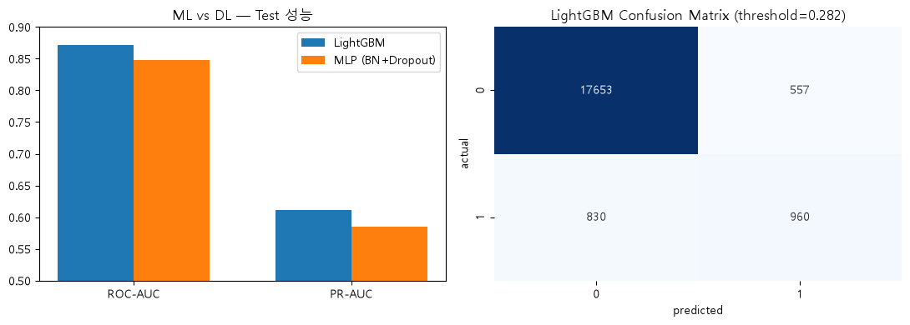

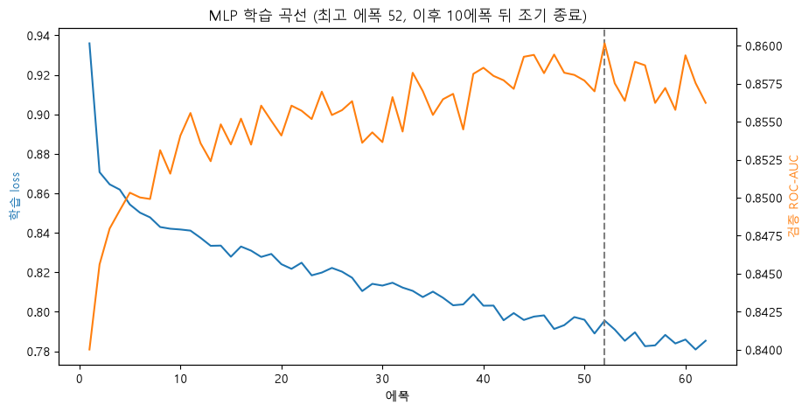

BN+Dropout MLP 학습 곡선: 학습 손실은 계속 감소하지만 검증 ROC-AUC는 30에폭 이후 0.855~0.860에서 정체 → 52에폭 최고점 후 10에폭 개선 없어 조기 종료. 추가 학습으로 얻을 성능이 작음을 보여줌.

XAI_분석
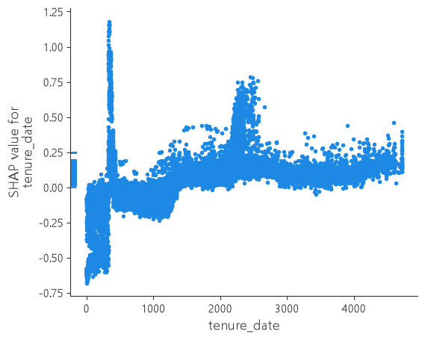
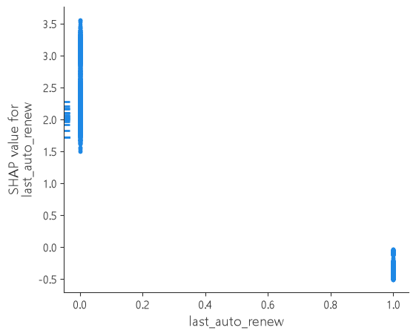
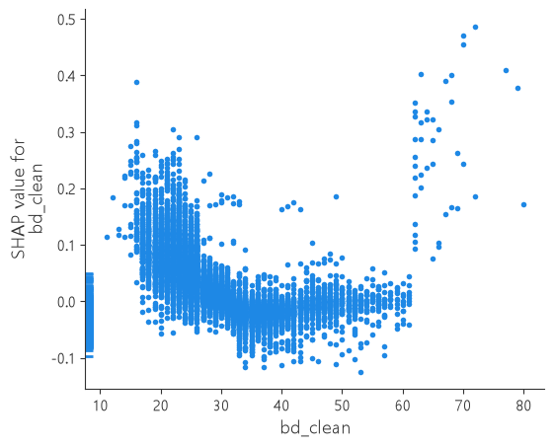
1. 분석 방법
기법 | 대상 | 보는 것 |  | 비고
SHAP (TreeExplainer) | 테스트 20,000명 × 33 피처 | 고객별로 각 피처가 이탈 확률(log-odds)을 얼마나 올리고 내렸는지. 요약 그래프(전체 방향)와 의존도 그래프(값에 따른 변화) |  | 트리 모델에서 정확한 SHAP 값 계산. 양수 = 이탈 쪽
Feature Importance (gain) | 최종 모델 트리 200개 | 각 피처로 분기했을 때 손실이 줄어든 총량 |  | SHAP과 비교해 해석 교차 확인
EDA 교차 검증 | 05_integrated_eda 그룹별 이탈률 | SHAP 방향이 실제 데이터의 이탈률 차이와 맞는지 |  | 해석의 타당성 확인

2. 주요 이탈 요인 해석 (SHAP 요약 그래프 상위 피처)
피처 | SHAP 방향 | EDA 교차 확인 | 해석 | 마케팅 시사점
last_auto_renew | 0(해제)이면 +1.5 ~ +3.5, 1(설정)이면 −0.5 ~ 0. 모든 피처 중 영향 최대 | 자동결제 해제 고객 이탈률 41.3% vs 설정 4.5% (약 9배) | 자동결제를 끈 것은 재구독 의사가 약하다는 가장 직접적인 신호 | 자동결제 해제 고객을 1순위 관리 대상으로, 재설정 혜택 제공
last_is_cancel · cancel_on_last_date | 취소 기록이 있으면 +0.3 ~ +4.1 (해당 고객은 소수) | 학습 데이터 취소 비율 약 1% | 마지막 거래가 취소면 해지 절차를 이미 시작한 상태 | 취소 직후 해지 사유 조사·복귀 혜택
last_plan_days | 값이 클수록(장기 플랜) +0.4 ~ +1.2 | 30일 플랜 이탈률 6.8% vs 410일 85.5%, 195일 82.3%, 180일 90.9% | 장기 플랜 고객은 만료 시점에 한꺼번에 이탈 여부를 결정 | 장기 플랜 만료 1~2개월 전 연장 혜택
payment_per_plan_day · avg_payment | 하루당 결제액이 높을수록 +, 평균 결제액이 낮은 고객 일부 +1.7까지 | 마지막 거래 할인 고객 이탈률 29.8% vs 8.8%, 7일 플랜 이탈률 92.9% | 단기·체험성 결제나 할인 결제 고객은 정가 전환 시 이탈 위험 | 할인 종료 시점 관리, 월 구독 전환 유도
tenure_date | 가입 약 1년(300~400일)에서 최대 +1.2로 급상승, 약 6~7년(2,200~2,500일)에서 +0.75. 가입 초기(300일 미만)는 − | EDA 구간(1년 단위)으로는 2~3년 11.6%가 최고로, 1년 전후 급상승은 구간이 넓어 드러나지 않음 | 가입 1주년 전후가 이탈 위험 시점 (연간 플랜 만료와 겹치는지는 추가 확인 필요) | 가입 1주년 시점 리텐션 캠페인
activity_days · days_since_last_log | 이용일수가 적을수록 +, 마지막 이용 후 경과일이 길수록 +(최대 +0.7) | 단순 이탈률로는 차이가 작음(로그 없음 7.0% vs 있음 9.4%) — 로그 없는 고객 대부분이 자동결제(이탈률 5.6%)이기 때문 | 자동결제 여부를 고정하면 이용이 줄어든 고객일수록 이탈 위험이 높음 → SHAP은 다른 피처 영향을 뺀 조건부 효과를 보여줌 | 최근 미이용 고객에게 맞춤 플레이리스트·알림
bd_clean | 15~25세 +0.1 ~ +0.4, 30~60세 0 부근, 60세 이상 일부 + | 10대 25.9%, 20대 13.7%, 30대 10.3%, 50대 7.8% | 젊은 고객일수록 이탈 위험 (60세 이상은 271명으로 표본 적음) | 학생·청년 요금제 제안
registered_via | 특정 가입 경로에서 + | 경로 4: 22.4%, 경로 3: 17.4%, 경로 7: 4.6% | 가입 경로에 따라 고객층 성격이 다름 | 고위험 경로 가입자 온보딩 강화

3. gain 중요도와 SHAP의 차이
구분 | 상위 피처 |  |  | 해석
gain 중요도 | last_auto_renew ≫ last_is_cancel > last_plan_days > tenure_date > avg_payment |  |  | 소수 고객을 크게 가르는 분기(취소·장기 플랜)가 손실 감소량이 커서 높게 나옴
SHAP 평균 영향 | last_auto_renew > payment_per_plan_day > tenure_date > avg_payment > total_payment |  |  | 모든 고객에게 조금씩 영향을 주는 결제·가입기간 피처가 상위. 두 방법 모두 자동결제가 1위로 일치
중요도 0에 가까운 피처 | has_member, bd_isnan, has_log, has_transaction, no_unique_song, zero_plan_days, city_miss |  |  | 다른 피처와 정보가 겹침 (has_log=0 ↔ activity_days=0, no_unique_song ↔ has_log=0, bd_isnan ↔ bd_clean 결측, zero_plan_days는 표본에 해당 고객 0명). 모델이 다른 피처로 같은 정보를 이미 사용

4. 해석 시 주의점
항목 | 내용 |  |  | 대응
인과 아님 | SHAP은 모델이 예측에 사용한 연관성이며, '자동결제를 켜면 이탈이 줄어든다'는 인과를 보장하지 않음 |  |  | A/B 실험(RF-4.x)으로 실제 효과 검증
상관된 피처 | 결제 관련 피처(avg_payment·total_payment·payment_per_plan_day)는 서로 상관이 있어 기여도가 나뉨 |  |  | 개별 값보다 '결제 패턴' 묶음으로 해석
범주형 표시 | 요약 그래프에서 범주형은 코드 번호로 색칠돼 값의 크고 작음에 의미 없음 |  |  | registered_via 등은 EDA 그룹별 이탈률로 해석
표본 적은 구간 | 60세 이상, 취소 고객 등은 인원이 적어 SHAP 값의 분산이 큼 |  |  | 소수 구간 해석은 참고 수준으로 제한

5. 그래프
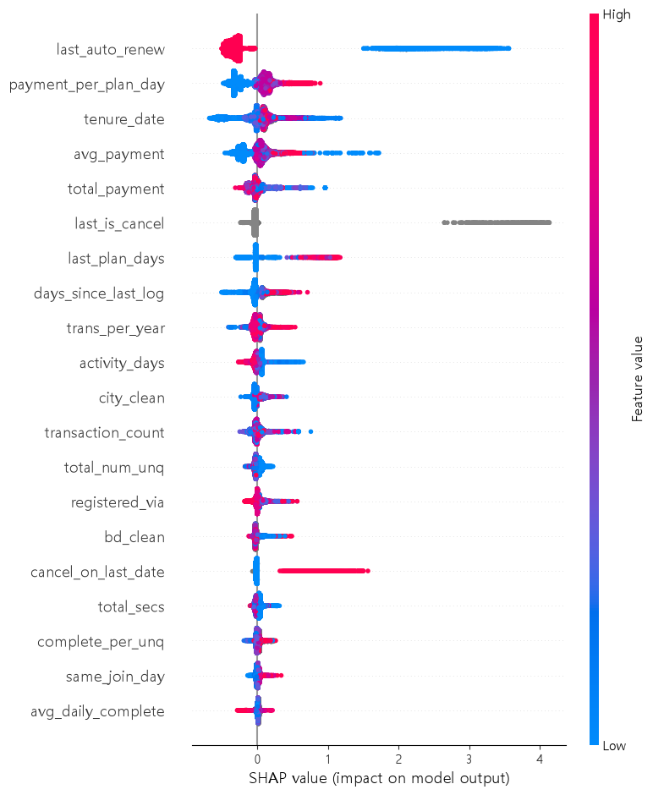
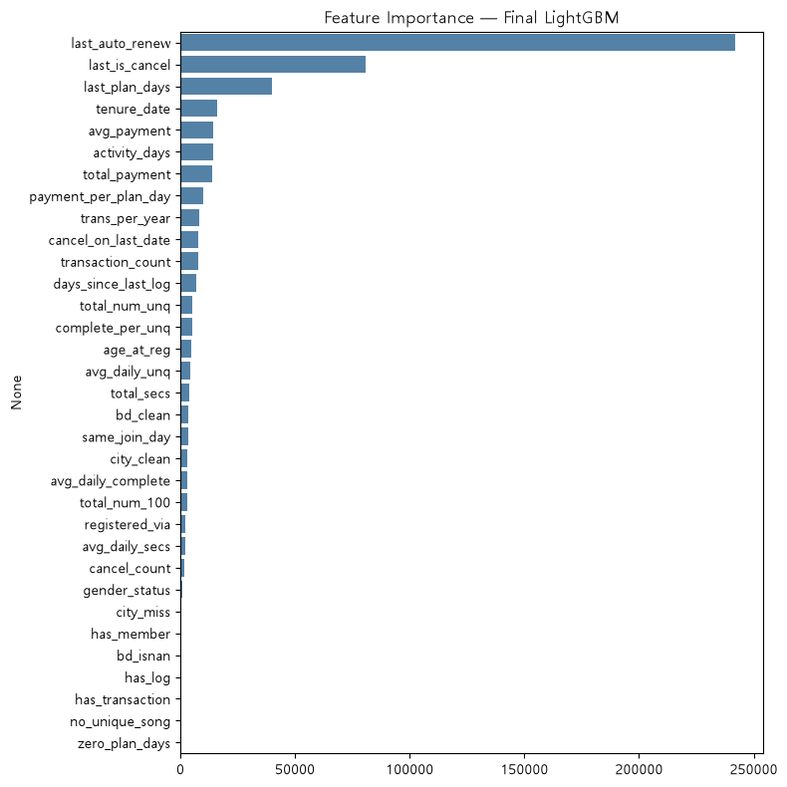

SHAP 의존도: tenure_date(왼쪽), last_auto_renew(가운데), bd_clean(오른쪽)

